sheet1
10000
内容BU销售数据看板

查询时间 | 2020-02-18 |  | 导出时间 | 2020-02-18

总体数据
签单金额 |  |  |  | 开票金额 |  |  |  | 回款金额 |  |  |  | 学习卡金额
软件新客 | 80万 | 同比 | 99% | 软件新客 | 78万 | 同比 | 100% | 软件新客 | 78万 | 同比 | 100% | 消费金额 | 78万
软件老客 | 80万 | 同比 | 99% | 软件老客 | 78万 | 同比 | 100% | 软件老客 | 78万 | 同比 | 100% | 剩余金额 | 78万
非平台客户 | 80万 | 同比 | 99% | 非平台客户 | 78万 | 同比 | 100% | 非平台客户 | 78万 | 同比 | 100% | 充值金额 | 78万
总计 | 160万 | 同比 | 90% | 总计 | 78万 | 同比 | 100% | 总计 | 78万 | 同比 | 100%
实际业绩 | 70万 |  |  | 实际业绩 | 78万 |  |  | 实际业绩 | 78万

 | 毛利分析 |  |  |  |  |  | 开票目标达成分析 |  |  | 增购&复购分析
大区 | 签单金额 | 平均毛利率 | 新客 | 老客 | 自有版权 | 三方版权 | 目标金额 | 完成金额 | 完成率 | 增购金额 | 增购率 | 复购金额 | 复购率
华北大区 | 78万 | 2.10% | 2.10% | 2.10% | 2.10% | 2.10% | 78万 | 78万 | 2.10% | 78万 | 2.10% | 78万 | 2.10%
华东一区 | 78万 | 2.10% | 2.10% | 2.10% | 2.10% | 2.10% | 78万 | 78万 | 2.10% | 78万 | 2.10% | 78万 | 2.10%
华南大区 | 78万 | 2.10% | 2.10% | 2.10% | 2.10% | 2.10% | 78万 | 78万 | 2.10% | 78万 | 2.10% | 78万 | 2.10%
华东二区 | 78万 | 2.10% | 2.10% | 2.10% | 2.10% | 2.10% | 78万 | 78万 | 2.10% | 78万 | 2.10% | 78万 | 2.10%
华中大区 | 78万 | 2.10% | 2.10% | 2.10% | 2.10% | 2.10% | 78万 | 78万 | 2.10% | 78万 | 2.10% | 78万 | 2.10%
西南大区 | 78万 | 2.10% | 2.10% | 2.10% | 2.10% | 2.10% | 78万 | 78万 | 2.10% | 78万 | 2.10% | 78万 | 2.10%

收入类别 | 签单金额 | 平均毛利率 | 新客 | 老客 | 自有版权 | 三方版权 | 目标金额 | 完成金额 | 完成率 | 增购金额 | 增购率 | 复购金额 | 复购率
精选&优选平台 | 78万 | 2.10% | 2.10% | 2.10% | 2.10% | 2.10% | 78万 | 78万 | 2.10% | 78万 | 2.10% | 78万 | 2.10%
行业（平台包+人岗课） | 78万 | 2.10% | 2.10% | 2.10% | 2.10% | 2.10% | 78万 | 78万 | 2.10% | 78万 | 2.10% | 78万 | 2.10%
在线课 | 78万 | 2.10% | 2.10% | 2.10% | 2.10% | 2.10% | 78万 | 78万 | 2.10% | 78万 | 2.10% | 78万 | 2.10%
线下课 | 78万 | 2.10% | 2.10% | 2.10% | 2.10% | 2.10% | 78万 | 78万 | 2.10% | 78万 | 2.10% | 78万 | 2.10%
公开课 | 78万 | 2.10% | 2.10% | 2.10% | 2.10% | 2.10% | 78万 | 78万 | 2.10% | 78万 | 2.10% | 78万 | 2.10%
OMO项目 | 78万 | 2.10% | 2.10% | 2.10% | 2.10% | 2.10% | 78万 | 78万 | 2.10% | 78万 | 2.10% | 78万 | 2.10%

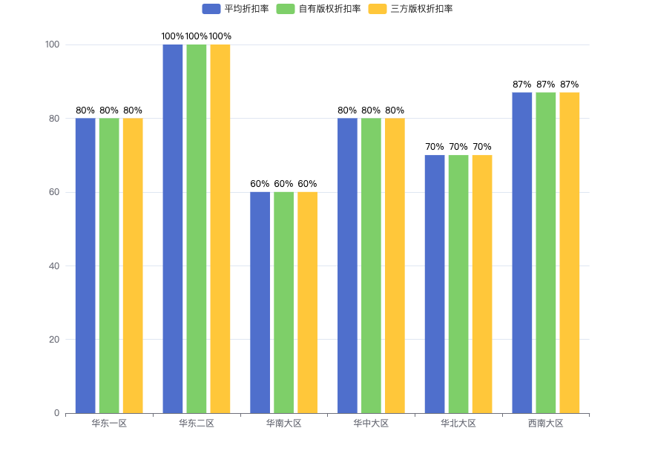
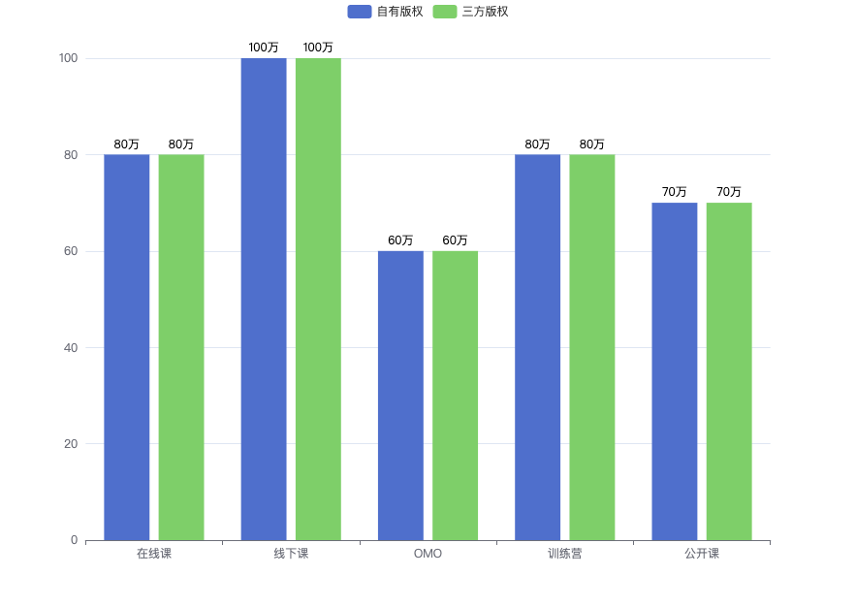
 | 各大区产品折扣价格分析 |  |  |  |  | 开票人效分析 |  |  |  |  |  | 班型&产权签单金额分布
 |  |  |  |  |  | 大区 | 学习顾问人数 | 开单人数 | 开票金额 | 人均开票 | 开单人均开票
 |  |  |  |  |  | 华北大区 | 14 | 14 | 14 | 14 | 14
 |  |  |  |  |  | 华东一区 | 48 | 48 | 48 | 48 | 48
 |  |  |  |  |  | 华南大区 | 33 | 33 | 33 | 33 | 33
 |  |  |  |  |  | 华东二区 | 38 | 38 | 38 | 38 | 38
 |  |  |  |  |  | 华中大区 | 5 | 5 | 5 | 5 | 5
 |  |  |  |  |  | 西南大区 | 0 | 0 | 0 | 0 | 0
 |  |  |  |  |  | 总计 | 38 | 38 | 38 | 38 | 38

 | 签单产品TOP5 |  |  |  |  | 签单销售TOP5 |  |  |  |  |  | 签单团队TOP5
排名 | 产品名称 |  |  | 签单金额 |  | 排名 | 销售姓名 |  |  | 签单金额 |  | 排名 | 团队名称 | 大区 | 签单金额
1 | 敏捷内训师培养系列-内训师OMO混合式培养项目（美团定制） |  |  | 78万 |  | 1 | 张三-华北大区 |  |  | 78万 |  | 1 | 北京X05 | 华北大区 | 78万
2 | 3N+新人职业化速造 |  |  | 78万 |  | 2 | 张三-华北大区 |  |  | 78万 |  | 2 | 北京X05 | 华北大区 | 78万
3 | 3N+新人职业化速造 |  |  | 78万 |  | 3 | 张三-华北大区 |  |  | 78万 |  | 3 | 北京X05 | 华北大区 | 78万
4 | 3N+新人职业化速造 |  |  | 78万 |  | 4 | 张三-华北大区 |  |  | 78万 |  | 4 | 北京X05 | 华北大区 | 78万
5 | 3N+新人职业化速造 |  |  | 78万 |  | 5 | 张三-华北大区 |  |  | 78万 |  | 5 | 北京X05 | 华北大区 | 78万

